Datos personales
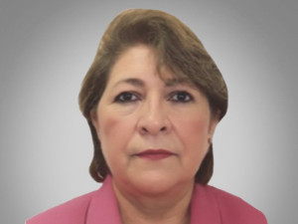

Nombres: | Marcela Gladys
Apellidos: | Estrada Paredes
Facebook:
Twitter:
Descripción:

